问题与任务
问题描述 | 优先级 | 负责人 | 完成情况 | 开始时间 | 结束时间 | 工时 | 备注
1、测试问题修复 | 高 | 赵日朋 | 完成 | 2019/6/4 AM 9:00:00 | 2019/6/4 AM 11:30:00 | 2.5 | 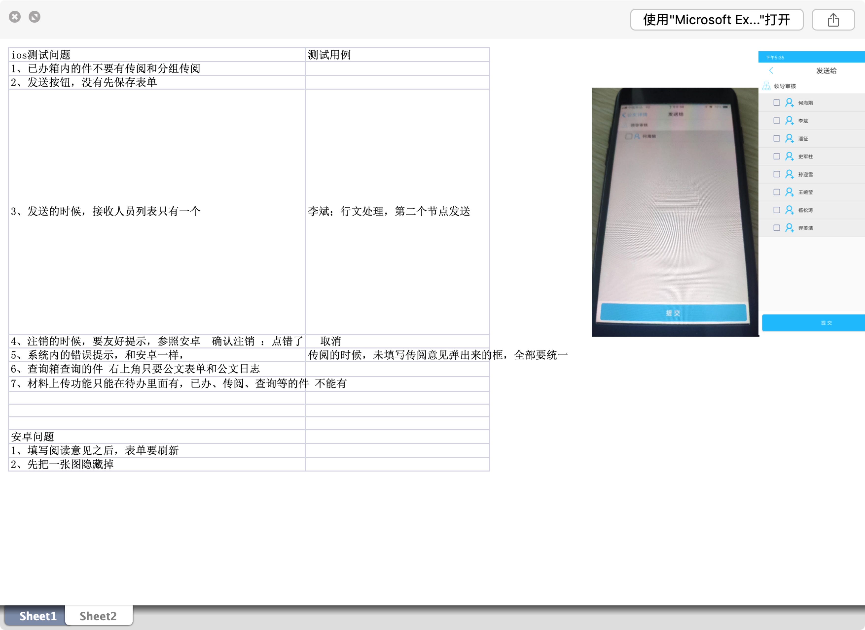
2、修复通知bug | 高 | 赵日朋 | 完成 | 2019/7/4 AM 10:20:00 | 2019/7/4 AM 11:30:00 | 1

